商标吊牌订购
JUST JEANS辅料订购单

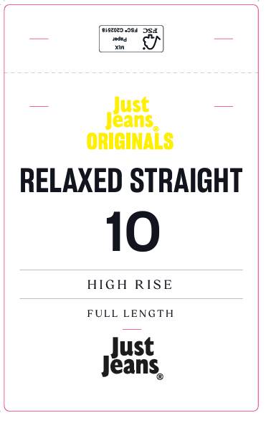
开票公司 | 山东京呈服装有限公司 |  |  | 送货地址 | 山东京呈服装有限公司 山东省日照市东港区日照街道兴海路与旭阳路交汇处温州城内7号楼 袁蒙(15315993970)
JUST JEANS -TOP/DRESS/BOTTOM
图片描述
 |  |  |  | 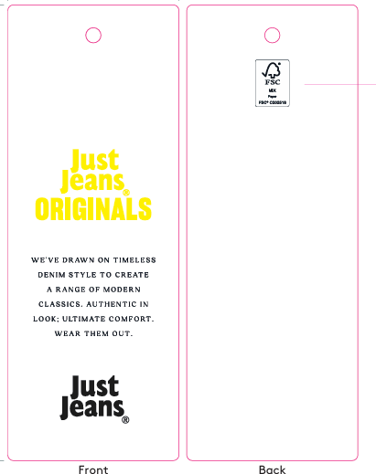 | 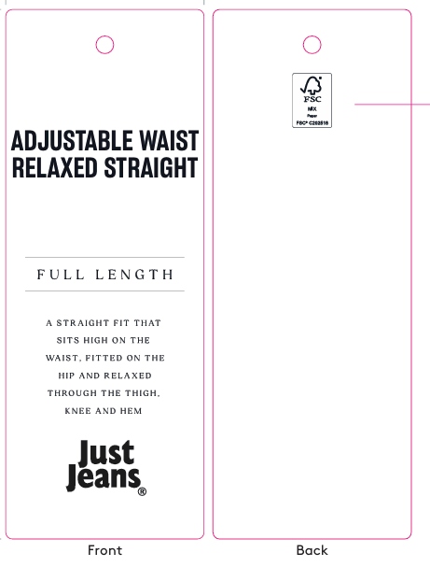 | / | / | 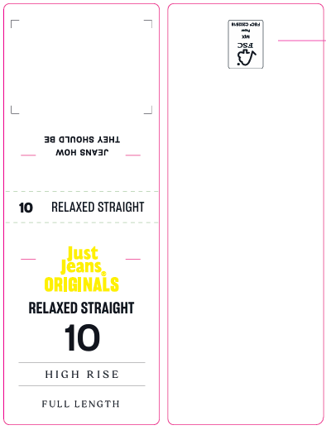
编号 |  |  |  | JJW-OR-IT-001 Originals_Innovation Ti cket-STANDARD | JJW-OR-ST Originals _Product Swing Ticket | JJW-ST-001绳子 | JJW-CS-002串绳手工 费2片 | JJW-OR-WTOriginals _Waist Tag |  |  |  |  |  |  |  |  |  |  |  | JJW-OR-PTOriginals _Back Pocket Tag
规格 |  |  |  | 45mm X 120mm | 45mm X 120mm | 37cm |  | 40mm X 108mm |  |  |  |  |  |  |  |  |  |  |  | 75mm X 120mm
款号 | 颜色 | PO数/件 | 内长 |  |  |  |  | 6# | 8# | 9# | 10# | 11# | 12# | 14# | 16# | 18# | 20# | 22# | 24# | 6# | 8# | 9# | 10# | 11# | 12# | 14# | 16# | 18# | 20# | 22# | 24#
039360&140727 | MYSTIQUE&WASHED BLACK | 5539 | FULL LENGTH | 5860 | 5860 | 5860 | 5860 | 340 | 470 | 490 | 610 | 490 | 1120 | 1210 | 710 | 180 | 120 | 80 | 40 | 340 | 470 | 490 | 610 | 490 | 1120 | 1210 | 710 | 180 | 120 | 80 | 40

合计

